Sayfa1
 |  | 0 | 1 | 2 | 3 | 4 | 5 | 6 | 7
sayi[]

 | for(int i=0; i<8; i++)
 | {
 | }
 |  | sütun 1 | sütun 2 | sütun 3 | sütun 4 | sütun 5
 |  | 0 | 1 | 2 | 3 | 4
satır 1 | 0 | dizi[0,0] | dizi[0,1] | dizi[0,2] | dizi[0,3] | dizi[0,4]
satır 2 | 1 | dizi[1,0] | dizi[1,1] | dizi[1,2] | dizi[1,3] | dizi[1,4]
satır 2 | 2 | dizi[2,0] | dizi[2,1] | dizi[2,2] | dizi[2,3] | dizi[2,4]
satır 1 | 3 | dizi[3,0] | dizi[3,1] | dizi[3,2] | dizi[3,3] | dizi[3,4]
satır 2 | 4 | dizi[4,0] | dizi[4,1] | dizi[4,2] | dizi[4,3] | dizi[4,4]

5,5 lik 2 boyutlu bir dizi oluşturun. Dizinin içerisine rasgele 1 ile 100 arasında sayı doldurun.
Daha sonra her bir köşegen üzerindeki değerleri bir listbox içerisinde gösterin.
Butona basıldığında dizinin türünü söyleyen bir mesaj gösterin.
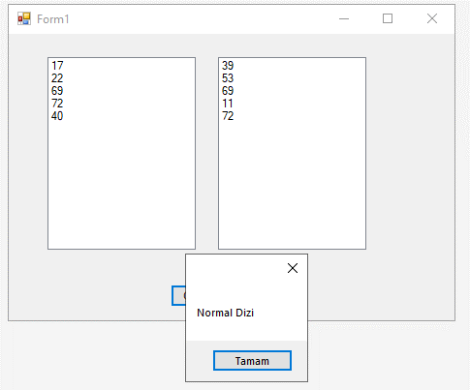
 | t1 = | dizi[0,0] + dizi[1,1] + dizi[2,2] +dizi[3,3] +dizi[4,4]
 | t2 = | dizi[4,0] + dizi[3,1] + dizi[2,2] + dizi[1,3] + dizi[0,4]
 | c1= | dizi[0,0] * dizi[1,1] * dizi[2,2] * dizi[3,3] * dizi[4,4]
 | c2= | dizi[4,0] * dizi[3,1] * dizi[2,2] * dizi[1,3] * dizi[0,4]
 | f1= c1-c2
 | Eğer t1=t2 eşit ise Dizi Şanslı Dizidir.
 | Eğer c1=c2 eşit ise Dizi Süper Dizidir.
 | Eğer f1=dizi[2,2] eşitse Dizi Muhteşem Dizidir.
 | Bunların hiç biri değilse Dizi Normal Dizidir.

 | dizi[satır,sütun]
 | dizi[i,j] |  | Not: Verilen örnekte dizinin her bir elemanına satır ve sütun indis değerlerinin çarpımı atanmaktadır.
 | for(int i=0; i<5; i++)
 | {
 | for(int j=0; j<5; j++)
 | {
 | dizi[i,j] = i*j;
 | }
 | }

